Sheet1
Các tình huống sau khi bỏ dấu IQC

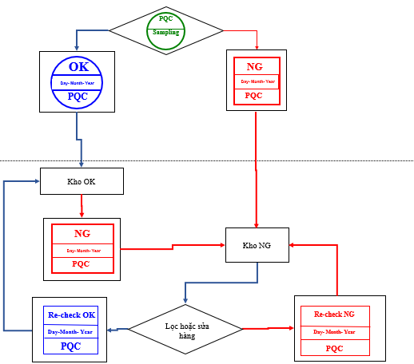
1. Sampling follow
No | Place | Follow Hiện tại |  |  | Tần suất lặp lại | Yêu cầu | Giải pháp Hiện tại | Giải pháp Sau khi bỏ dấu (MCS update)
1 | PSNV |  |  |  | Một lần | -Biết được thùng nào IQC lấy hàng để trả hàng đúng nơi sau khi SPL -Biết được từng thùng của Invoice nào để dễ ràng khoanh vùng khi phát sinh NG | -IQC lấy hàng thùng nào thì đóng dấu Sampling mầu xanh lá vào thùng đó -Sau khi kiểm tra đóng dấu vào Receiving card trên Pallet và tùng thùng trên Pallet | -Sau khi kiểm tra xong QC xác nhận hàng kiểm tra ok bằng hệ thống (Con dấu điện tử) +Đối với hàng có barcode label chuẩn PSNV: Tất cả các thùng hàng sẽ được kiểm soát bằng barcode label dán trên đó và được ghi nhận chi tiết trên hệ thống +Hàng không có barcode label chuẩn của PSNV: mã hàng được quản lý trên hệ thống và tất cả các box hàng sẽ được dán tem tháng hiển thị theo ngày về.
PQC
Sampling
 |  |  |  |  | Nhiều lần | -Biết rõ số lượng của còn lại của từng Invoice sau khi nhập kho OK và kitting để kéo ra đánh NG -Biết rõ số lượng OK và NG của từng Invoice sau khi lọc hàng -Với hàng PL phải biết được các date code trong từng invoice | -Sau khi kiểm tra đóng dấu vào Receiving card trên Pallet và tùng thùng trên Pallet -Sau khi kiểm tra ghi date code lên receiving card với hàng PL | -Tất cả các hàng của QC khi MCS nhập kho thì đã có xác nhận OK của QC và được quản lý trên hệ thống như phía bên trên giải thích. -Hàng ở kho NG khi QC recheck phần Ok sẽ chuyển lại vào kho OK của MCS=>MCS sẽ issue 1 receiving card để quản lý cho phần hàng này,Phần hàng NG sẽ vẫn lưu tại kho NG (Số lượng NG & Ok QC sẽ kiểm soát trên file cứng hoặc file mềm) -Đối với hàng PL cần ghi lại date code: +Option1 :QC vẫn ghi lại date code bình thường trên receiving card,Khi MCS kitting sẽ chép lại datecode trên kitting card. +Option2: Cần IT support cho QC nhập date code trên hệ thống,Khi MCS kitting đúng lot hàng đó thì kitting card tự động hiện ghi chú datecode.

Re-check OK
PQC
Day-Month- Year
Re-check NG
PQC
Day- Month- Year
2 | Jupiter |  |  |  | Giống PSNV hiện tại | Giống PSNV hiện tại | Giống PSNV hiện tại | -Tất cả dữ liệu nhận hàng tại Jupiter cũng được lưu trên hệ thống mới SWMS =>Khi QC bên Jupiter thông tin lại cho QC-PSNV có thể vào hệ thống confirm bình thường như đối với trường hợp nhận hàng tại PSNV.

2. Quản lý Code date

No | Place | Follow Hiện tại |  |  | Tần suất lặp lại | Yêu cầu | Giải pháp Hiện tại | Giải pháp Sau khi bỏ dấu
3 | PSNV | Code date trong từng Invoice phải quản lý với hàng thành phẩm |  |  | Mọi PL part | Thông tin về code date được quản ly tới tận hàng thành phẩm | IQC xác nhận codate trong từng Invoice ==> ghi các code date lên Receiving card ==> MCS chép lại code từ Receiving card khi kttting ==> transfer cho FA ==> FA recorrd code date để quản lý với hàng thành phẩm | Cải tiến nội dung trong Free location, thêm trường date code, IQC dùng PDA bắn bar code rồi ghi trược tiếp vào file lưu trên frre location, thông tin này dẽ hiển thị khi MCS đọc QR code khi kitting ==> cần xác nhận của IT về sửa free location và cung cấp PDA

3. Quản lý thời gian lưu hàng khu vực chờ

No | Place | Follow Hiện tại |  |  | Tần suất lặp lại | Yêu cầu | Giải pháp Hiện tại | Giải pháp Sau khi bỏ dấu
4 | PSNV | IQC lấy hàng kiểm tra OK ==> đống dấu OK hàng nhập kho |  |  | Các mã check RoSH | Đảm bảo OK | Thời gian trong vòng 3 ngày | -Lấy mãu cùng ngày hàng về ==> Nhập kho ==> Kitting không cần đợi kết quả RoHS - IQC Alam khi có NG
5 | PSNV | Tất cả các mã không cần check RoSH đều hiển thị trong SAP nhưng luôn bị chặn để chờ IQC mở QM lot IQC không check các mã này nhưng hàng luôn bị chặn không được nhập kho |  |  | Các mã không cần check RoSH | Các mã không cần check RoSH phải luôn được mở để | 22h hàng ngày IQC vào SAP để manual mở QM lot ==> hàng bị chặn cả ngày mặc dù đã Sampling xong | Yêu cầu IT set luôn mở QM lot cho các mã không cần check RoSH

Sampling check
(normal/PL)
RoSH check
Nhập kho
Sampling check
(normal/PL)
RoSH check
Nhập kho

Trong 3 ngày sau khi hàng về
Kitting không cần đợi kết quả RoHS
Cùng ngày hàng về
Cùng ngày hàng về
- Lấy mãu cùng ngày hàng về
- Alam khi có NG

PQC
Sampling
PQC
OK
Day- Month- Year
PQC
RoHS OK
Day- Month- Year
PQC - PL
OK
Day- Month- Year
 |  | Loại dấu | Vị trí đóng | Mục đich
 |  |  | Đóng vào thùng hàng lấy mẫu kiểm tra | Mục đích báo hiệu đang kiểm tra và truy tìm nguồn gốc khi có vấn đề phát sinh
 |  |  | Đóng vào thẻ kho của MCS Đóng vào các thùng hàng trên Palet | Mục đích dễ ràng tìm từng thùng của mỗi lô hàng khi muốn block
 |  |  | Đóng vào thẻ kho của MCS Đóng vào các thùng hàng trên Palet | Mục đích dễ ràng tìm từng thùng của mỗi lô hàng khi muốn sorting
Re-check OK
PQC
Day-Month- Year
Re-check OK
PQC - PL
Day-month- year
 |  |  | Đóng vào thẻ kho của MCS Đóng vào các thùng hàng trên Palet | Mục đích dễ ràng tìm từng thùng của mỗi lô hàng khi muốn block
 |  |  | Đóng vào thẻ kho của MCS Đóng vào các thùng hàng trên Palet | Mục đích dễ ràng tìm từng thùng của mỗi lô hàng khi muốn sorting

